新規積算シーケンス
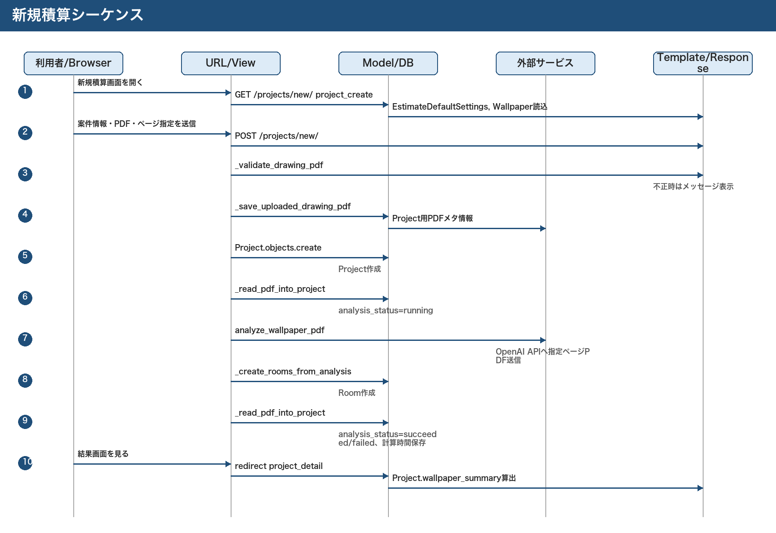
新規積算シーケンス

編集保存シーケンス
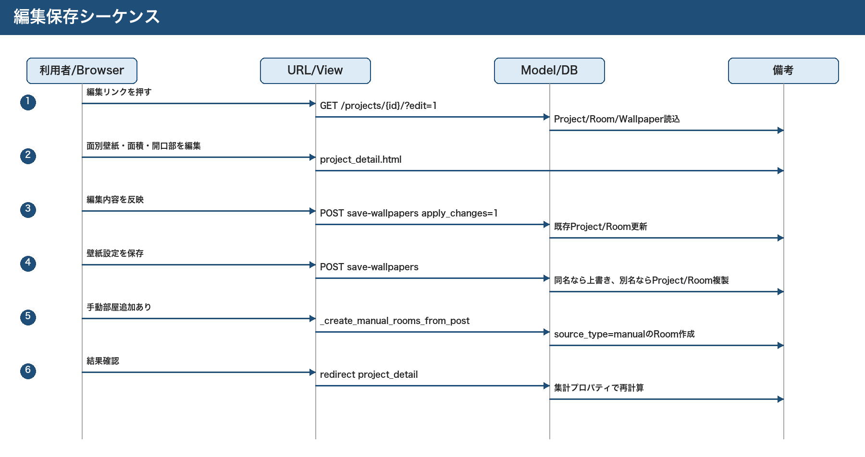
編集保存シーケンス

CSV出力シーケンス
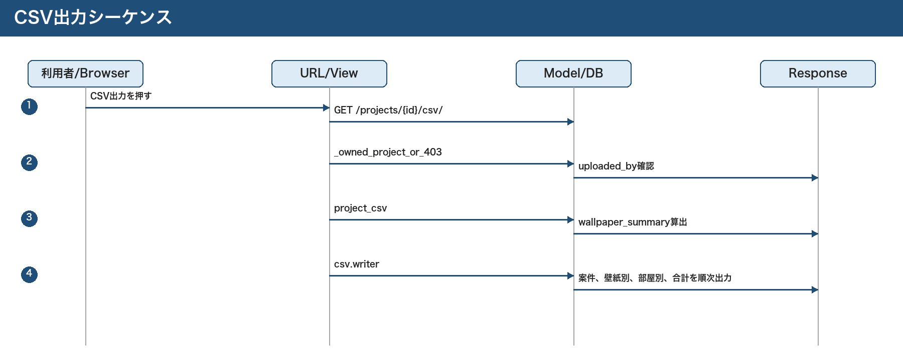
CSV出力シーケンス

